Serie I
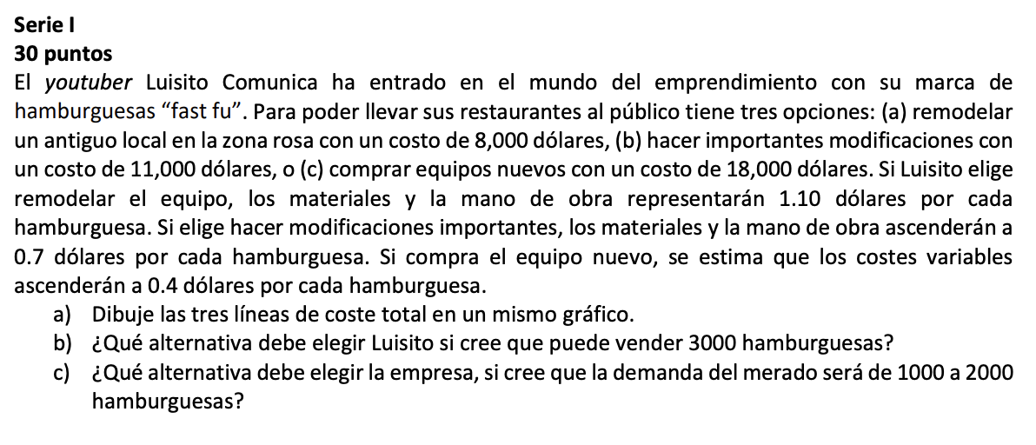

 |  |  |  | Hamburguesas
 |  |  |  | 3000 | 2000 | 1000

 | FAST FU |  | Costo | $/hamburguesa | $/hamb | Costo Total 3k | $/hamb 2k | $/hamb 1k | Costo Total 2k | Costo Total 1k
 | (a) remodelar un antiguo local en la zona rosa con un costo de 8,000 dólares, | 1 | $8,000.00 | 1.1 | 3300 | $11,300.00 | $16,000,000.00 | $1,100.00 | $16,008,000.00 | $9,100.00
 | (b) hacer importantes modificaciones con un costo de 11,000 dólares, | 2 | $11,000.00 | 0.7 | 2100 | $13,100.00 | $22,000,000.00 | $700.00 | $22,011,000.00 | $11,700.00
 | (c) comprar equipos nuevos con un costo de 18,000 dólares. | 3 | $18,000.00 | 0.4 | 1200 | $19,200.00 | $36,000,000.00 | $400.00 | $36,018,000.00 | $18,400.00

Costos Totales por Opción
A |  |  | B
 |  |  | Debería elegir la alternativa A porque obtiene un costo menor

 |  |  | C

 |  |  | Debería elegir la alternativa A porque obtiene un costo menor

Serie II
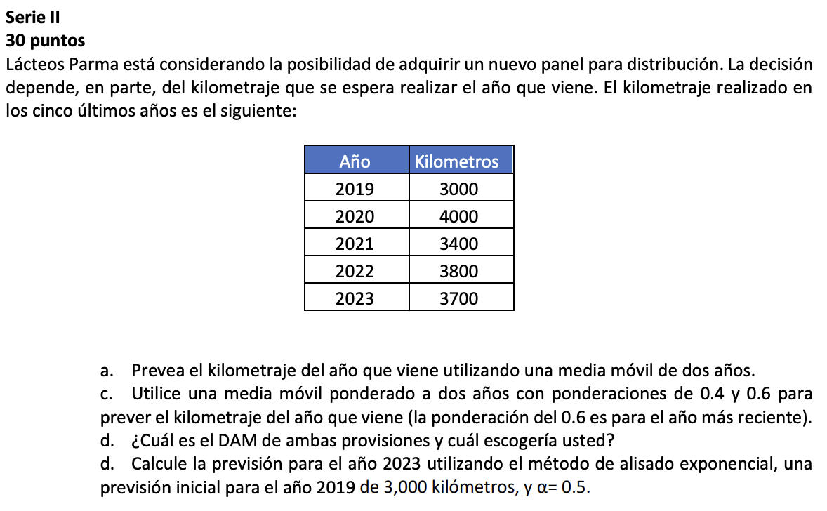

 | Año | Kilometros
 | 2019 | 3000
 | 2020 | 4000
 | 2021 | 3400
 | 2022 | 3800
 | 2023 | 3700

A | MEDIA MOVIL |  |  |  | EJEMPLO DE MEDIA MOVIL PONDERADA
 |  |  |  |  | Año | Kilometros | Media móvil de dos años
 |  |  |  |  | 2019 | 3000
 |  |  |  |  | 2020 | 4000
 |  |  |  |  | 2021 | 3400 | 3500
 |  |  |  |  | 2022 | 3800 | 3700
 |  |  |  |  | 2023 | 3700 | 3600
 |  |  |  |  | 2024 |  | 3750

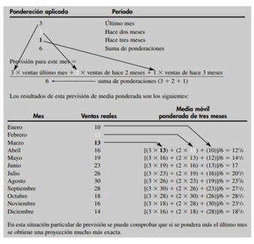

C

 |  |  |  |  |  | Ponderación aplicada | Periodo

 |  |  |  |  |  | 0.6 | Ultimo año
 |  |  |  |  |  | 0.4 | Hace dos años
 |  |  |  |  |  | 1 | Suma de ponderaciones

 |  |  |  |  | Año | Kilometros | Media Móvil ponderada de dos años
 |  |  |  |  | 2019 | 3000
 |  |  |  |  | 2020 | 4000
 |  |  |  |  | 2021 | 3400 | 3640.00
 |  |  |  |  | 2022 | 3800 | 4920.00
 |  |  |  |  | 2023 | 3700 | 3700.00
 |  |  |  |  | 2024 | 3750 | 3730

D1 |  |  |  |  | Año | Kilometros | Previsión redondeada utilizando, α =0.10 | Previsión redondeada utilizando, α =0.50 | Previsión redondeada utilizando, α =0.10 | Previsión redondeada utilizando, α =0.50
 |  |  |  | 5 | 2019 | 3000 | 3750 | 3750 | 150 | 150
 |  |  |  |  | 2020 | 4000 | 3675 | 3375 | 65 | 125
 |  |  |  |  | 2021 | 3400 | 3708 | 3838 | 62 | 88
 |  |  |  |  | 2022 | 3800 | 3677 | 3554 | 25 | 49
 |  |  |  |  | 2023 | 3700 | 3689 | 3738 | 2 | 8
 |  |  |  |  | 2024 |  | 3690 | 3695 | 738 | 739
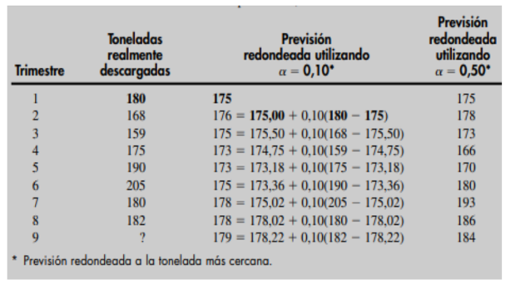
 |  |  |  |  | SUMA DE LAS DESVIACIONES |  |  |  | 303 | 419

 |  |  |  |  |  | DAM = |  |  | 50.56 | 69.90

D2 |  |  | Alisado Exponencial

 |  |  | **donde alpha es una ponderación o constante de alisado, elegida por el que hace la previsión, que toma valores entre 0 y 1.

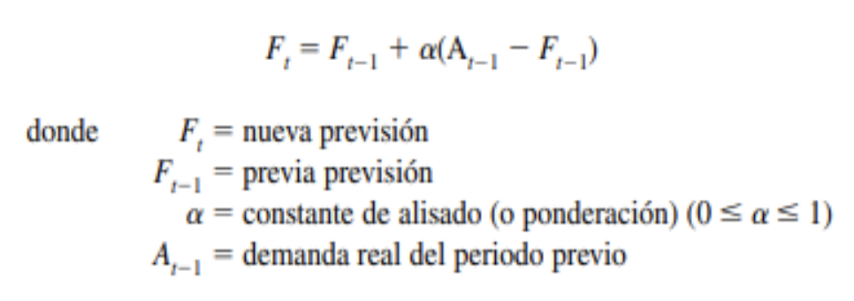

 |  |  |  |  |  |  |  | F1 = | 3000.00
 |  |  |  |  |  |  |  | α | 0.50

 |  |  |  |  |  |  |  | AÑO 2023 | 3350.00

Serie III
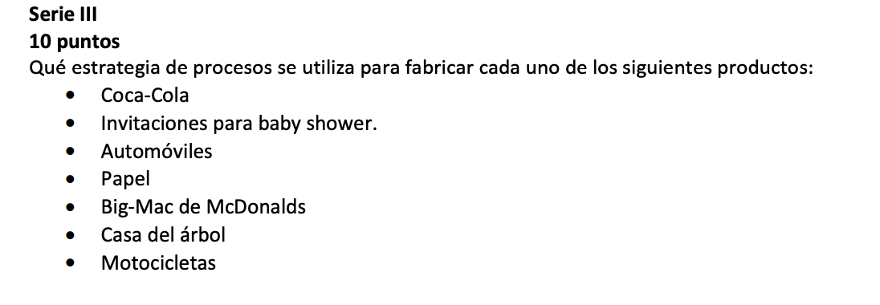

Coca-Cola: La estrategia de producción para Coca-Cola se enfoca en el producto, lo que significa que se debe tener un amplio conocimiento sobre el consumidor final, sus necesidades y lo que espera del producto. Además, se debe considerar la cantidad que la empresa desea fabricar según el tiempo con que se cuente Invitaciones para baby shower: Efoque de proceso porque sueloenser de alta variedad por nsu personalización Automóviles: La fabricación de automóviles se realiza mediante un proceso de ensamble en línea, que es una estrategia de procesos orientada al producto. Este proceso implica la producción en masa de productos estandarizados y altamente repetitivos Papel: La fabricación de papel se realiza mediante un proceso de flujo continuo, que es una estrategia de procesos orientada al proceso. Este proceso implica la producción de grandes volúmenes de productos estandarizados y altamente repetitivos Big-Mac de McDonalds: La estrategia de procesos para la fabricación de Big-Mac de McDonalds se enfoca en el producto, lo que significa que se debe tener un amplio conocimiento sobre el consumidor final, sus necesidades y lo que espera del producto. Además, se debe considerar la cantidad que la empresa desea fabricar según el tiempo con que se cuente Casa del árbol: Enfoque en el proceso debido a que son muy variados por su localidad y tipos ded arboles Motocicletas: La fabricación de motocicletas se realiza mediante un proceso de ensamble en línea, que es una estrategia de procesos orientada al producto. Este proceso implica la producción en masa de productos estandarizados y altamente repetitivos

Serie IV
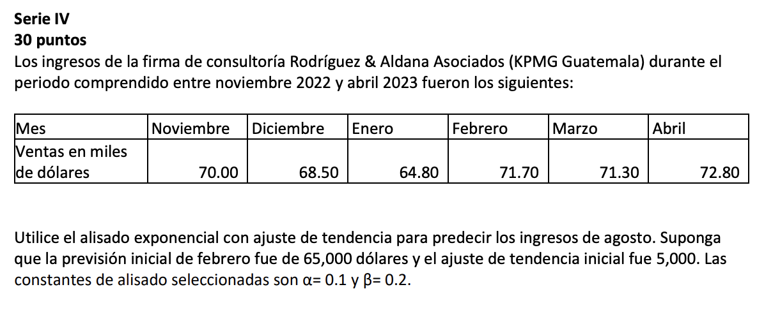

 |  |  |  |  |  | inicial noviembre
 |  |  |  |  |  | mayo

 | Mes | Ventas en miles de dolares
1 | Noviembre | 70
2 | Diciembre | 68.5
3 | Enero | 64.8
4 | Febrero | 71.7
5 | Marzo | 71.3
6 | Abril | 72.8
7 | Mayo

 |  | Alisado exponencial con ajuste de tendencia |  |  | Mes (t) | Demanda real (At) | Ft (unidades) | Tt | Pronóstico incluyendo la tendedncia FITt
 |  |  |  |  | 1 | 70 | 65.00 | 5 | 70.00
 |  |  |  |  | 2 | 68.5 | 70.00 | 5.00 | 75.00
 |  |  |  |  | 3 | 64.8 | 75.00 | 5.00 | 80.00
 |  |  |  |  | 4 | 71.7 | 78.48 | 4.70 | 83.18
 |  |  |  |  | 5 | 71.3 | 83.18 | 4.70 | 87.87
 |  |  | α | 0.1 | 6 | 72.8 | 86.21 | 4.36 | 90.58
 |  |  | β | 0.2 | 7 |  | 90.58 | 4.36 | 94.94

 | Demanda real At | Previsión incluyendo la tendencia (FIT t)
1 | 12 | 11.00
2 | 17 | 12.80
3 | 20 | 15.18
4 | 19 | 17.82
5 | 24 | 19.91
6 | 21 | 22.51
7 | 31 | 24.11
8 | 28 | 27.14
9 | 36 | 29.28
 |  |  |  |  | FIT 2 = | 75.00 | $
 |  |  |  |  | FIT 3 = | 80.00 | $
 |  |  |  |  | FIT 4 = | 83.18 | $
 |  |  |  |  | FIT 5 = | 87.87 | $
 |  |  |  |  | FIT 6 = | 90.58 | $
 |  |  |  |  | FIT 7 = | 94.94 | $

 |  |  |  |  | Se estima que para el mes de mayo se aumentarán los ingresos por ventas a una cantidad de 90.58 miles de dolares

